様式2‐1LED化効果計算
様式２-１
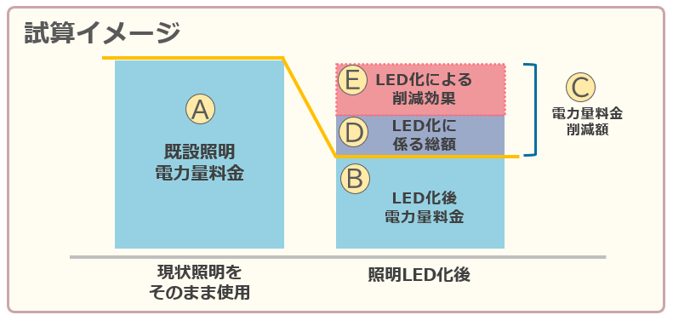
【照明LED化効果計算シート】 |  |  |  |  |  |  | 事業者名
※試算に用いる数値は以下の数値を用いてください
 | ・試算期間は13年間としてください（A～Eは13年間の数値、CO2削減に関しては、1年間の数値を記入してください）。
 | ・金額はすべて消費税込みとしてください。
 | ・電気料金に用いる電力料金目安単価はLED化前も後も31円/kWhとしてください。 （一般社団法人日本照明工業会ガイドA139：2024）
 | ・CO2排出係数は0.475ｔ-CO2/kWhを使用してください。（東京電力エナジーパートナー（株）2024年10月3日公表値）
 | ・消耗品代の削減については見込まないでください。
 | ・Cについて、ESCOの場合は「電力量料金削減額」を「電力量料金削減保証金額」と考えてください。

施設 No. | 施設名 | 既設照明 器具台数 (対象外除く) | 照明交換方法 (器具/管球) | A | B | C （A-B） | D | E （C-D） | 照明器具
 |  |  |  | 既設照明 電力量料金 | LED化後 電力量料金 | 電力量料金 削減額 | LED化に係る総額 | LED化による 削減効果 | 年間CO2排出 削減量 | 年間CO2排出 削減率
 |  | (台) |  | (円) | (円) | (円) | (円) | (円) | (ｔ-CO2/kWh) | (％)
014 | 第一小学校 | 778 |  |  |  | 0 |  | 0
015 | 第二小学校 | 49 |  |  |  | 0 |  | 0
017 | 第五小学校 | 627 |  |  |  | 0 |  | 0
018 | 第六小学校 | 711 |  |  |  | 0 |  | 0
019 | 第七小学校 | 1,039 |  |  |  | 0 |  | 0
020 | 第九小学校 | 735 |  |  |  | 0 |  | 0
021 | 第十小学校 | 700 |  |  |  | 0 |  | 0
022 | 小山小学校 | 529 |  |  |  | 0 |  | 0
023 | 神宝小学校 | 60 |  |  |  | 0 |  | 0
024 | 南町小学校 | 631 |  |  |  | 0 |  | 0
025 | 本村小学校 | 809 |  |  |  | 0 |  | 0
027 | 久留米中学校 | 822 |  |  |  | 0 |  | 0
028 | 東中学校 | 778 |  |  |  | 0 |  | 0
029 | 西中学校 | 879 |  |  |  | 0 |  | 0
030 | 南中学校 | 666 |  |  |  | 0 |  | 0
031 | 大門中学校 | 94 |  |  |  | 0 |  | 0
033 | 中央中学校 | 627 |  |  |  | 0 |  | 0
036 | はくさん保育園 | 73 |  |  |  | 0 |  | 0
038 | はちまん保育園 | 111 |  |  |  | 0 |  | 0
039 | まえさわ保育園 | 133 |  |  |  | 0 |  | 0
041 | たきやま保育園 | 152 |  |  |  | 0 |  | 0
042 | ひばり保育園 | 203 |  |  |  | 0 |  | 0
043 | 上の原さくら保育園 | 263 |  |  |  | 0 |  | 0
045 | 新川第一・第二学童保育所 | 60 |  |  |  | 0 |  | 0
046 | 南沢第一・第二学童保育所 | 35 |  |  |  | 0 |  | 0
047 | 金山学童保育所 | 38 |  |  |  | 0 |  | 0
048 | くぬぎ第一・第二学童保育所 | 35 |  |  |  | 0 |  | 0
049 | 柳窪第一・第二学童保育所 | 68 |  |  |  | 0 |  | 0
051 | 南町学童保育所 | 44 |  |  |  | 0 |  | 0
052 | 神宝学童保育所 | 23 |  |  |  | 0 |  | 0
053 | 本村学童保育所 | 58 |  |  |  | 0 |  | 0
055 | 中央第一・第二学童保育所 | 84 |  |  |  | 0 |  | 0
056 | 前沢第一・第二学童保育所 | 140 |  |  |  | 0 |  | 0
057 | 滝山第一・第二学童保育所 | 70 |  |  |  | 0 |  | 0
060 | 子どもセンターひばり | 154 |  |  |  | 0 |  | 0
062 | 浅間町地区センター | 85 |  |  |  | 0 |  | 0
063 | 南町地区センター | 172 |  |  |  | 0 |  | 0
065 | 八幡町地区センター | 104 |  |  |  | 0 |  | 0
066 | 野火止地区センター | 113 |  |  |  | 0 |  | 0
068 | 中央町地区センター | 161 |  |  |  | 0 |  | 0
069 | 幸町デイサービスセンター | 102 |  |  |  | 0 |  | 0
070 | さいわい福祉センター | 550 |  |  |  | 0 |  | 0
071 | 児童発達支援センターわかくさ学園 | 158 |  |  |  | 0 |  | 0
072 | わくわく健康プラザ | 922 |  |  |  | 0 |  | 0
075 | わくわく健康プラザ（体育室） | 25 |  |  |  | 0 |  | 0
076 | 西部地域センター | 1,052 |  |  |  | 0 |  | 0
081 | 南部地域センター | 632 |  |  |  | 0 |  | 0
085 | 東部地域センター | 497 |  |  |  | 0 |  | 0
 | 合計 | 16,851 |  | 0 | 0 | 0 | 0 | 0 | 0 | 0

様式2‐2省エネ化効果計算
様式２‐２
 |  |  | 事業者名 | 0
【省エネルギー化効果計算シート】
※試算に用いる数値は以下の数値を用いてください
 | ・試算期間は13年間としてください（F～Gは13年間の数値、CO2削減に関しては、1年間の数値を記入してください）。
 | ・金額はすべて消費税込みとしてください。
 | ・CO2排出係数は0.475ｔ-CO2/kWhを使用してください。（東京電力エナジーパートナー（株）2024年10月3日公表値）
 | ・消耗品代の削減については見込まないでください。
 | ・複数施設に係る提案においても、施設ごとに記入してください。

 | E LED化による削減効果 合計 | 0

提案 No. | 施設名 | 提案内容 | F | G （E-F） | 省エネ提案
 |  |  | 省エネ化 提案金額総額 | 残額 | 年間CO2排出 削減量 | 年間CO2排出 削減率
 |  |  | (円) | (円) | (ｔ-CO2/kWh) | (％)
1 |  |  |  | 0
2 |  |  |  | 0
3 |  |  |  | 0
4 |  |  |  | 0
 |  |  |  | 0
合計 |  |  | 0 |  | 0.00 | 0.00

